Arkusz1
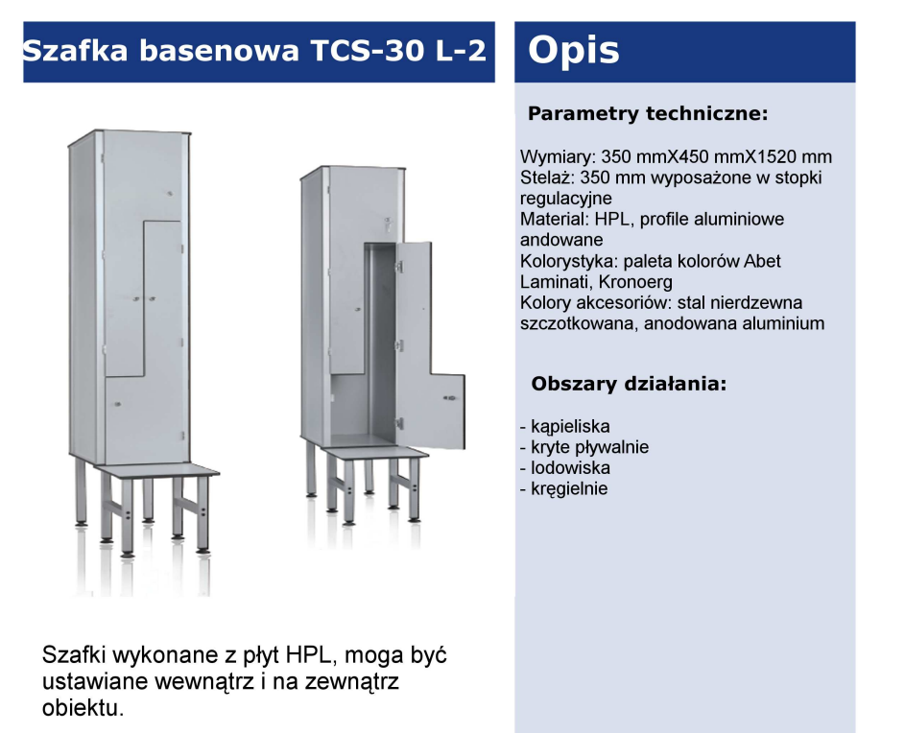
Załącznik nr 1b do zapytania ofertowego
UWAGA, PROSZĘ WYPEŁNIĆ TYLKO BIAŁE POLA
Dotyczy modernizacji wnętrz w Oddziałach Moxy Katowice Airport, Best Western Hotel Jurata, Golden Tulip Gdańsk Residence,
Wskazówki odnośnie skutecznej odpowiedzi na zapytanie. Wypełniony dokument prosimy przesłać jako: - dokumentu Excel, do celów analizy oraz - dokumentu PDF ze stemplem i podpisem osoby upoważnionej, jako dowód przystąpienia do zapytania ofertowego.
Dane oferenta
Imię i nazwisko autora oferty:
Nazwa firmy/oferenta (zgodna z KRS firmy):
Nazwa handlowa Oferenta (jeśli różna od nazwy zgodnej z KRS)
Adres oferenta - kod, miejscowość, ulica, nr domu, nr lokalu:
Nr telefonu oferenta:
E-mail oferenta:
Data sporządzenia oferty:
Data ważności oferty (minimum 120 dni od momentu otrzymania oferty przez Zamawiającego)
Odpowiadając na zapytanie ofertowe dotyczące modernizacji szatni basenowej w Best Western Hotel Jurata
W skład zamówienia wchodzi zakup, dostawa, demontaż oraz montaż nowych wykładzin wraz z listwami przypodłogowym, demontaż i montaż skrzydeł drzwiowych, malowanie, wymiana glazury, stąpnic, płytek gresowych na schodach. Prace obejmują usunięcie i utylizację wymienianego wyposażenia sali bilardowej ( wykłdziany, skrzydła drzwiowe, gruz z wymiany glazury, stąpnic i płytek gresowych). Wykładzina musi posiadać certyfikat trudnopalności (certyfikat niepalności) dołączony do oferty.
Lp. | artykuł | specyfikacja: materiał wykonania, kolor, inne | cena PLN netto | ilość | jm | kwota total PLN netto | Uwagi
1 | drzwi wejściowe | samozamykacze, ościeżnice wymiar: 90cm/200 cm, kolor biały |  | 4 | szt | 0.00 zł
2 | miski sedesowe | samoopadająca, przystosowana dla osób niepełnosprawnych wysokość 45 cm |  | 3 | szt | 0.00 zł
3 | umywalki | standardowa 65 cm/15 cm/56 cm |  | 3 | szt | 0.00 zł
4 | lustra | samo lustro odporne na warunki basenu 60 cm/70 cm |  | 3 | szt | 0.00 zł
5 | armatura | na czujnik ruchu, pasująca do umywalki - chrom |  | 3 | szt | 0.00 zł
6 | szafki basenowe | na klucz, dane tech poniżej na zdjęciu wymiar: 35 cm/45 cm/ 152 cm |  | 32 | szt | 0.00 zł
7 | suszarki do włosów | Firma Valeraoc moc znamionowa: 1200 W Materiał obudowy: plastik ABS Kolor obudowy: biały Wymiary: wysokość - 238 mm (wysokość wraz z wężem - 550 mm), szerokość - 147 mm, głębokość - 112 mm Rodzaj montażu: naścienny, przykręcana Długość węża: do 120 cm Możliwość podłączenia bezpośrednio do sieci elektrycznej lub przez elastyczny przewód z wtyczką Napięcie zasilania: 230 V Częstotliwość prądu: 50 Hz Sposób uruchamiania: automatyczne włączenie po zdjęciu uchwytu z suszarki Montaż bez otwierania obudowy Gwarancja: 2 lata |  | 8 | szt. | 0.00 zł
8 | kosze na mokre ręczniki | otwarte z plastiku 60 cm/80cm/ 40 cm |  | 4 | szt | 0.00 zł
9 | Malowanie sufitów | łącznie dla kilku pomieszczeń 104,35 m/2, biały, farba odporna na wilgoć |  | 1 | szt | 0.00 zł
10 | malowanie ścian w pomieszczeniach | ok 88,16 m/2, biały, farba odporna na wilgoć |  | 1 | szt | 0.00 zł
11 | płytki pod prysznicami na podłodze i ścianach | łącznie dla kilku pomieszczeń 210,40 m/2 kolor ścian: niebieski kolor podłogi: szary. Płytki na podłogę muszą posiadać certyfikat bezpieczeństwa antypoślizgowego dołączony do oferty. Płytki muszą zawierać potwierdzoną w specyfikacji odporność na silne środki chemiczne, antybakteryjność, zmywalną i szorowalną powierzchnię. Wszystkie materiały muszą posiadać niezbędne certyfikaty jeśli takie okażą się być wymagane. |  | 1 | szt | 0.00 zł
12 | głowice natrysków | przykładowy model https://www.hydrostop.com.pl/oferta/armatura-czasowa-przyciskowa/armatura-natryskowa/glowice-natryskowe/art.-09033 |  | 10 | szt | 0.00 zł
13 | Wymiana mozaiki w saunie parowej. | ok. 20 m/2. https://saunatech.pl/produkty/567-mozaika-ezarri-iris-mix-oasis.html |  | 1 | szt | 0.00 zł
 |  |  |  |  |  | 0.00 zł
INNE WARUNKI HANDLOWE
Termin płatności: rozliczenia bezgotówkowe faktura Vat - 30dni (TAK/NIE)
Planowany termin realizacji inwestycji : ….....................................
Termin wykonania usługi ( w dniach) :
Akceptacja draftu umowy (TAK/NIE) jeśli NIE prosimy o podanie uwag - w osobnym pliku
Okres gwarancji na wykonane prace (podać w miesiącach) min. 12 msc.
Oświadczam, iż akceptuję Ogólne Warunki Współpracy (TAK/NIE)
Oświadczam, iż nie zalegam z opłatami podatków CIT, VAT i ZUS. Nie wymaga się oświadczeń potwierdzonych przez właściwy urząd (TAK/NIE)
Oświadczam, iż w czasie trwania projektu, nieprzerwanie będę rejestrowany w rejestrze „Biała Lista Podatników” (TAK/NIE)
Inne warunki handlowe

